Sheet1
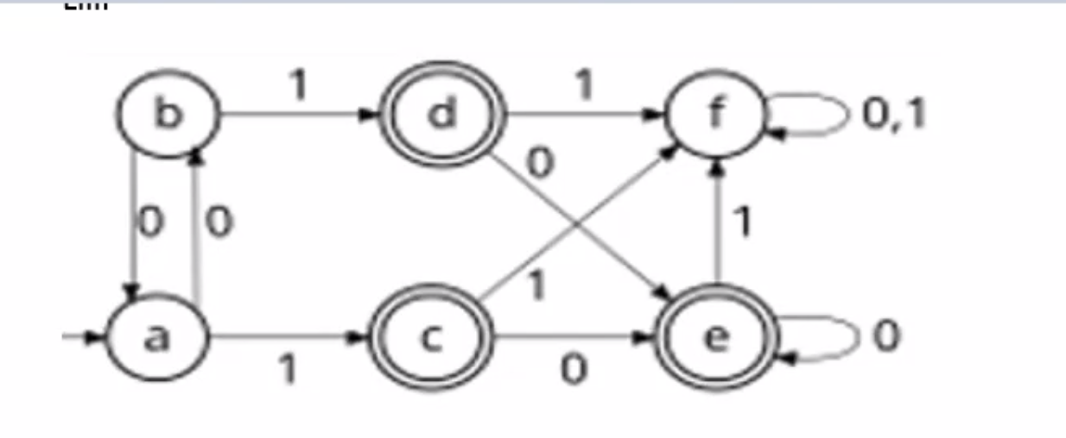
 |  |  |  |  |  |  | 1 |  | a | b | c | d | e | f
 |  |  |  |  |  |  |  | a
 |  |  |  |  |  |  |  | b
 |  |  |  |  |  |  |  | c | x | x
 |  |  |  |  |  |  |  | d | x | x
 |  |  |  |  |  |  |  | e | x | x
 |  |  |  |  |  |  |  | f |  |  | x | x | x

 |  |  |  |  |  |  |  | b | a | khong phân biệt

F={c, d, e}

2 |  | a | b | c | d | e | f
 | a
 | b
 | c | x | x
 | d | x | x
 | e | x | x
 | f | x | x | x | x | x

